B2. Mô hình logic
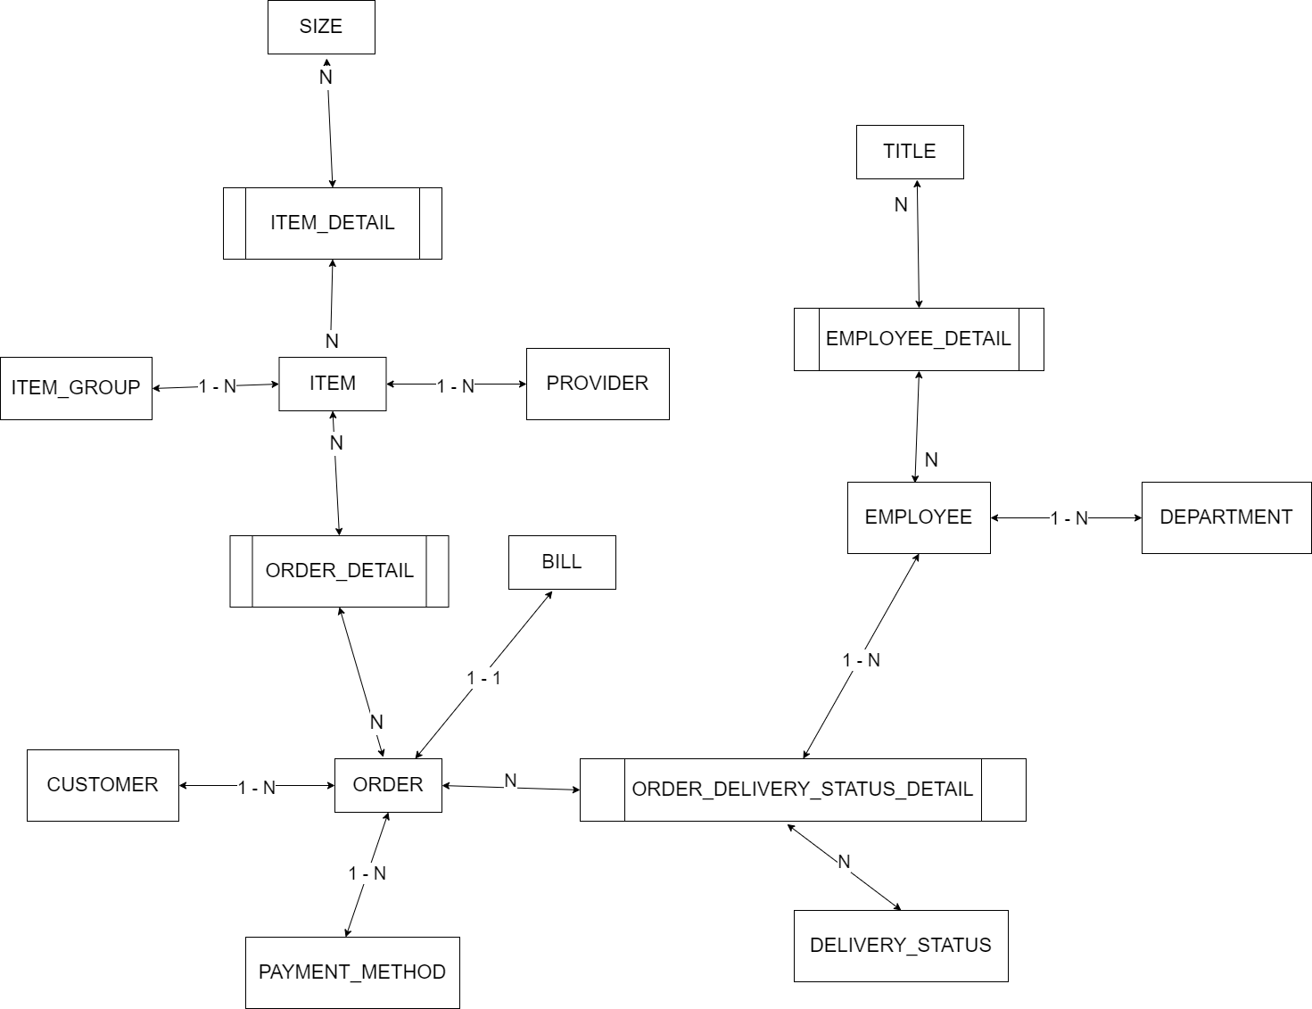
 | Xác định các đối tượng cần lưu trữ Xác định các thuộc tính, thông tin của từng đối tượng
 |  |  |  | CLOB | xml
 |  |  |  | BLOB | json | Enum |  |  | Enum | Enum | Enum | Enum
 | T01 | T02 | T03 | T04 | T05 | T06 | T07 | T08 | T09 | T10 | T11 | T12
 | PITCH | CUSTOMER | PITCH OWNER | ORDER | MATCH | TEAM | COMMENT | PAYMENT_METHOD | ORDER_STATUS | PITCH_SERVICE | BILL
 | ID | ID | ID | ID | ID | ID | ID | ID | ID | ID | ID
 | TYPE | NAME | NAME | CUSTOMER_NAME | NAME | NAME | CONTENT | DESC | DESC | DESC | ORDER
 | SIZE | EMAIL | EMAIL | CUSTOMER_PHONE | STATUS | CUSTOMER(s) |  |  |  |  | CREATED_AT
 | STATUS | ADDRESS | ADDRESS | CUSTOMER_ADDRESS | SCORE |  |  |  |  |  | TOTAL_OF_MONEY
 | ADDRESS | PHONE | PHONE | PITCH(s) | TEAM(s)
 | PRICE | PASSWORD | PASSWORD | AMOUNT | PITCH
 | COMMENT |  |  | CREATED_AT | KICK-OFF
 | PITCH_SERVICE |  |  | PAYMENT_METHOD
 |  |  |  | CHECK-IN DATE
 |  |  |  | RENTAL TERM
 |  |  |  | ORDER_STATUS

B1. Mô hình quan niệm | 1. Xác định lại các tập thực thể
 | 2. Xác định lại các thuộc tính của mỗi tập thực thể |  |  |  |  |  |  |  |  | Đối tượng
 |  | Lưu ý: Thuộc tính >> đơn trị, đa trị, kết hợp, dẫn xuất >> single value |  |  |  |  |  |  |  | Danh sách
B2. Mô hình logic ERD | 3. Xác định khóa của mỗi tập thực thể
 | 4. Xác định mối quan hệ giữa các tập thực thể |  |  |  |  | --> Khóa ngoại, ràng buộc
 |  | Lưu ý: 11, 1n, n1, nn

